Sheet1
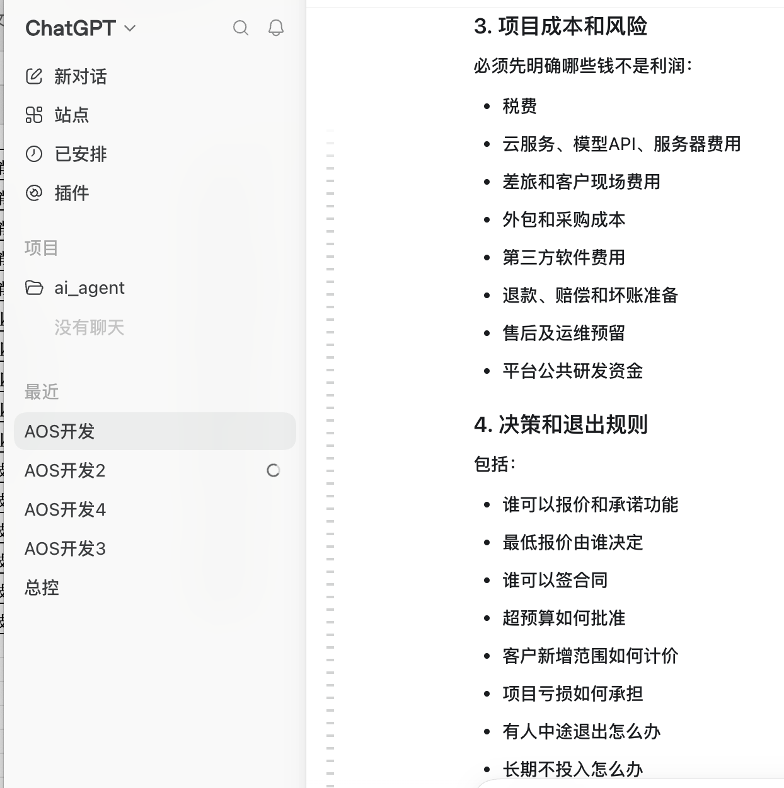
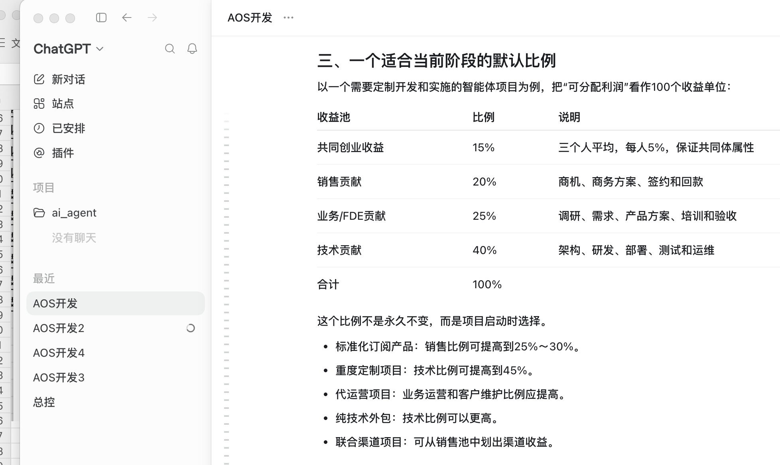
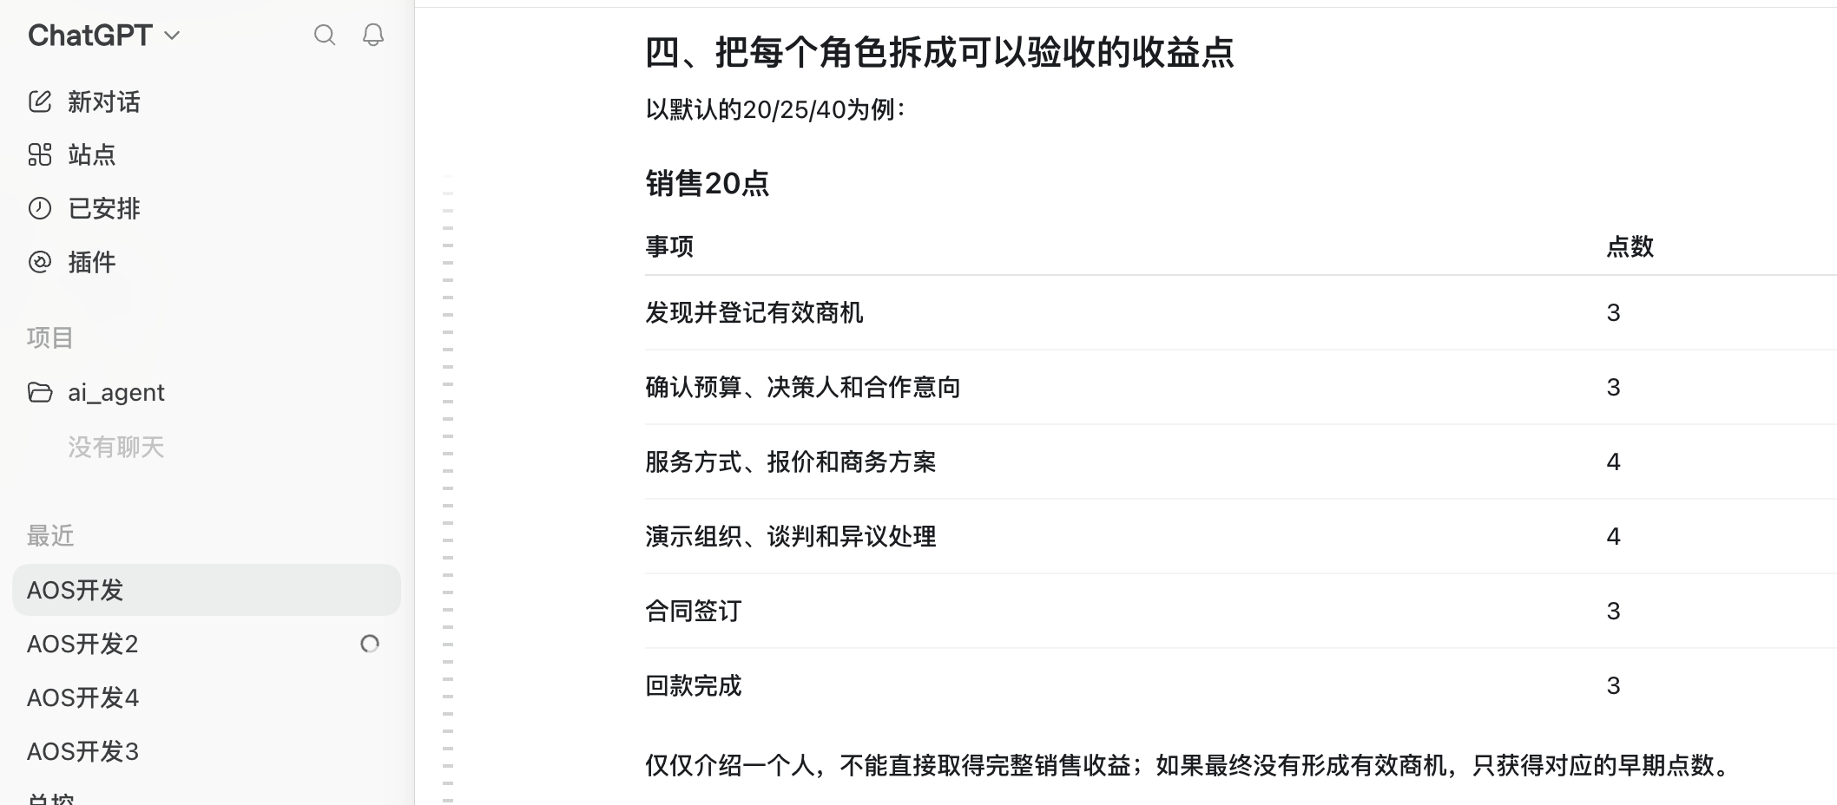
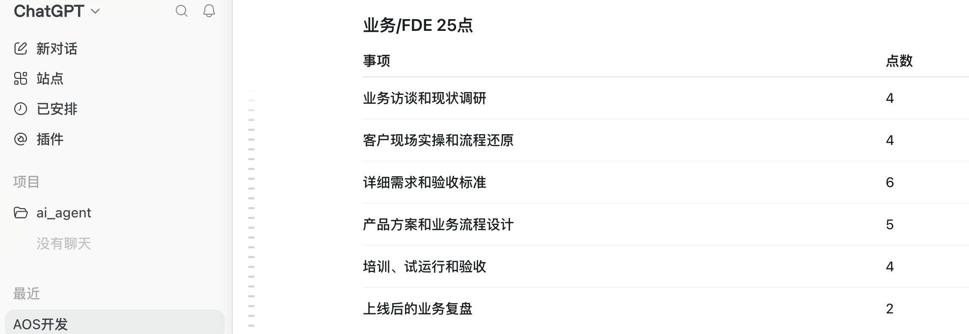
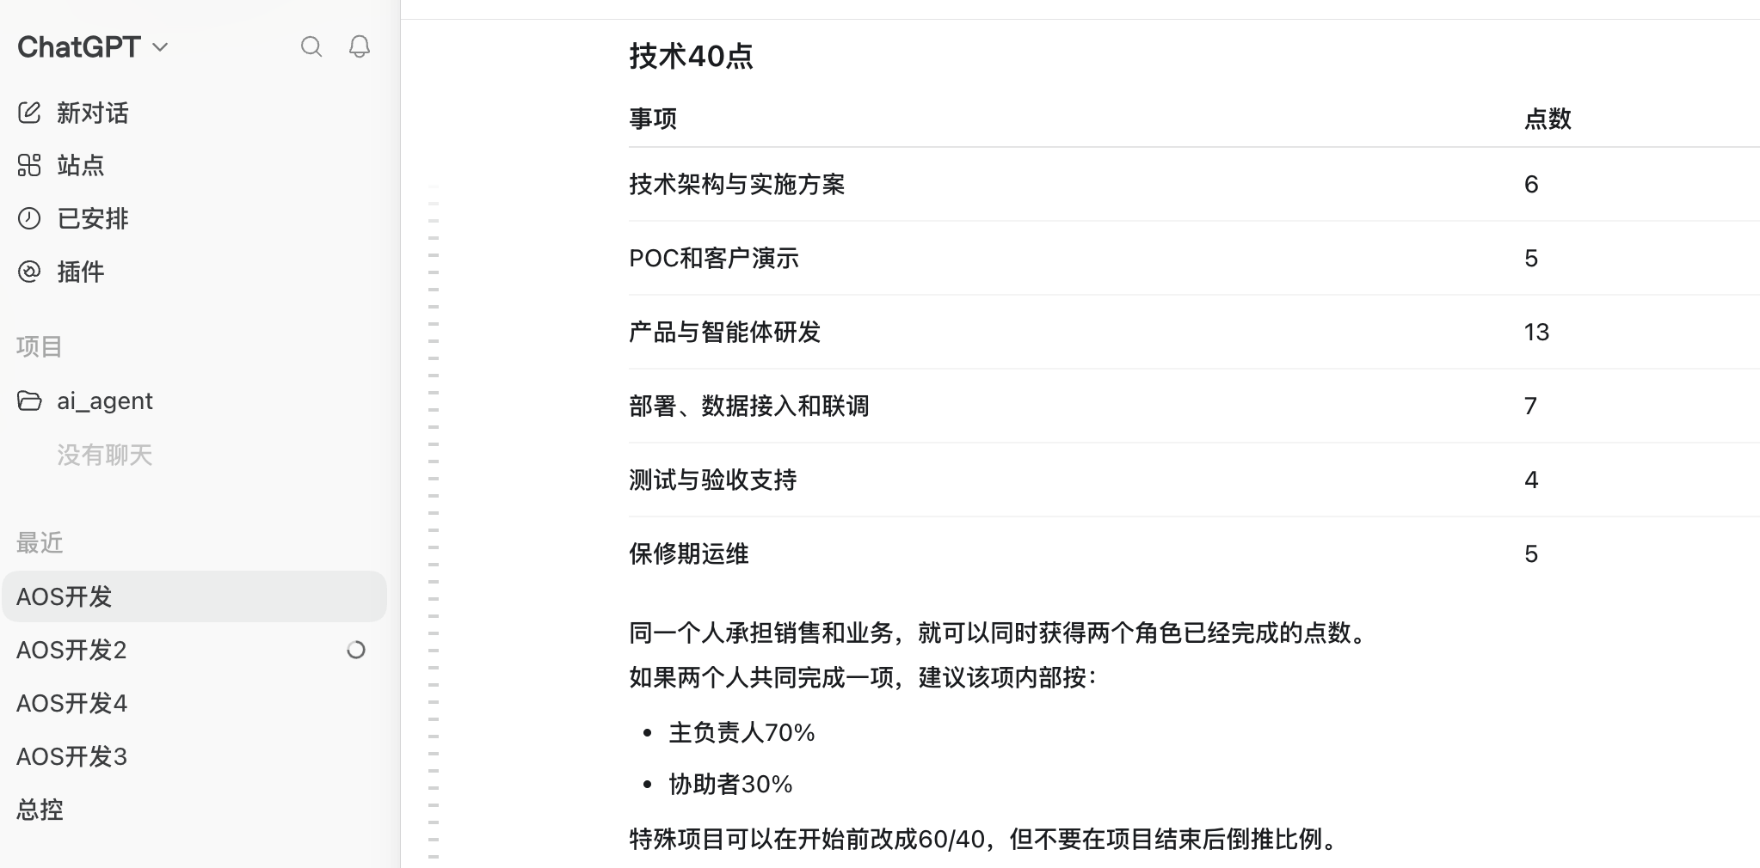
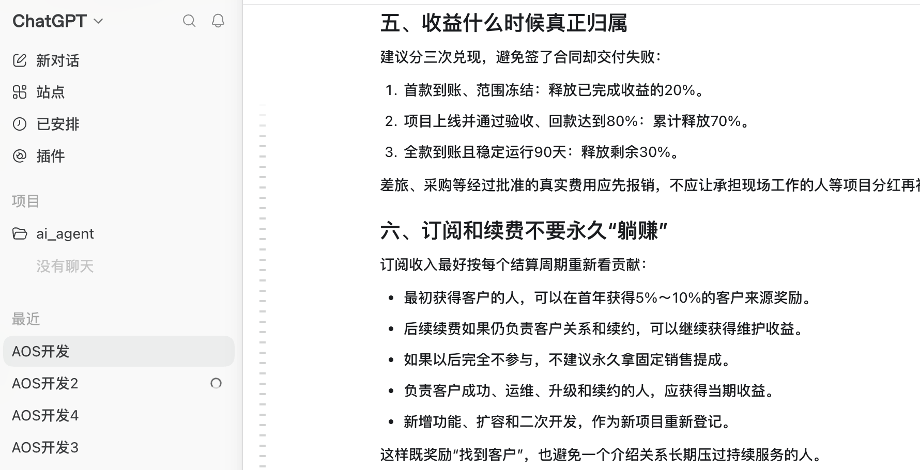
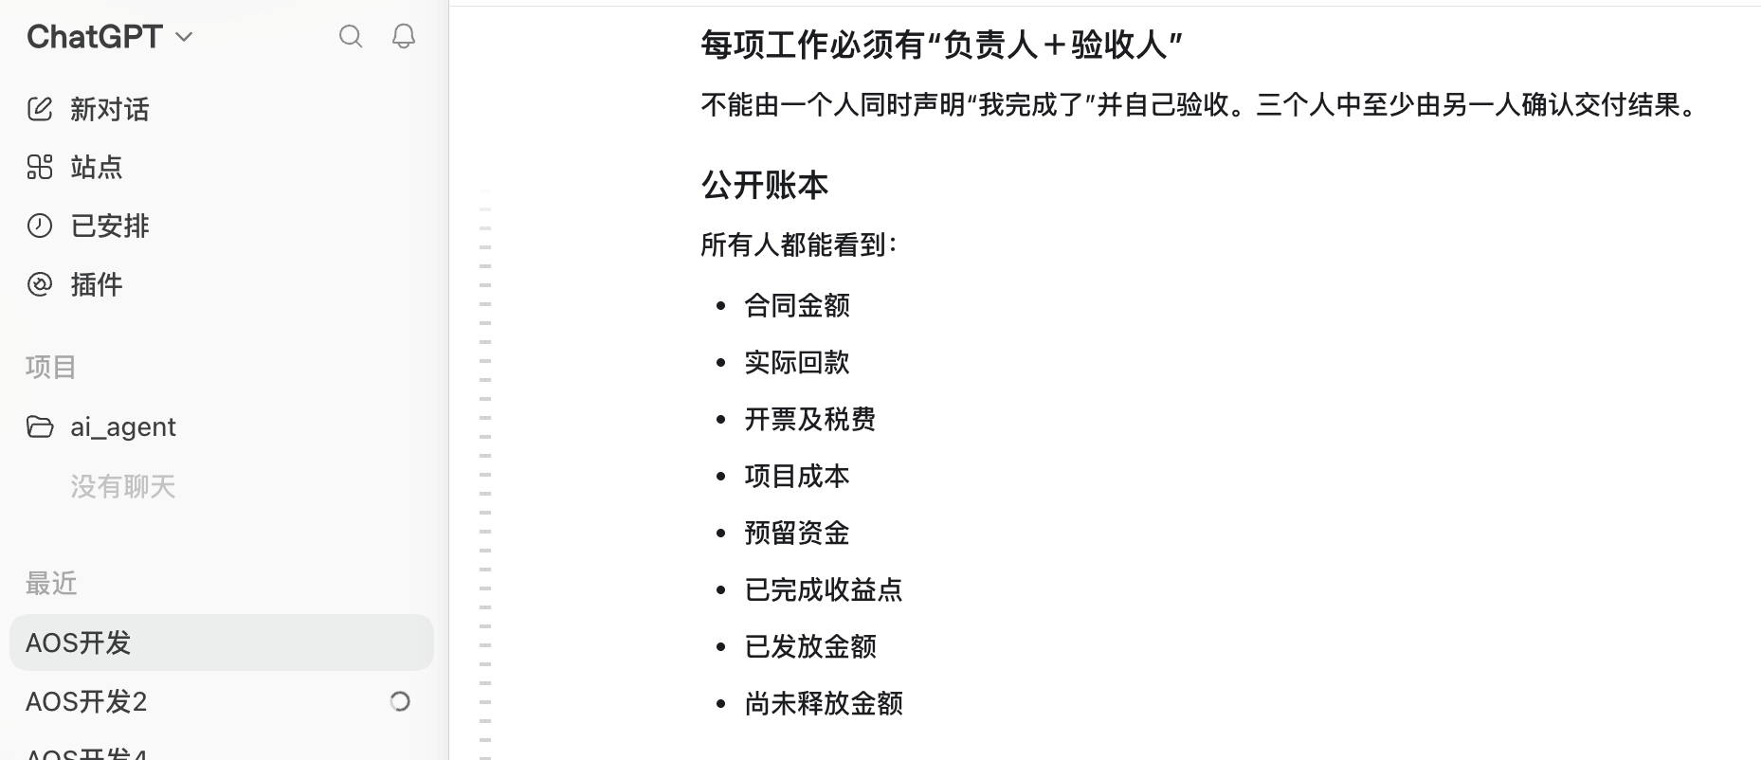
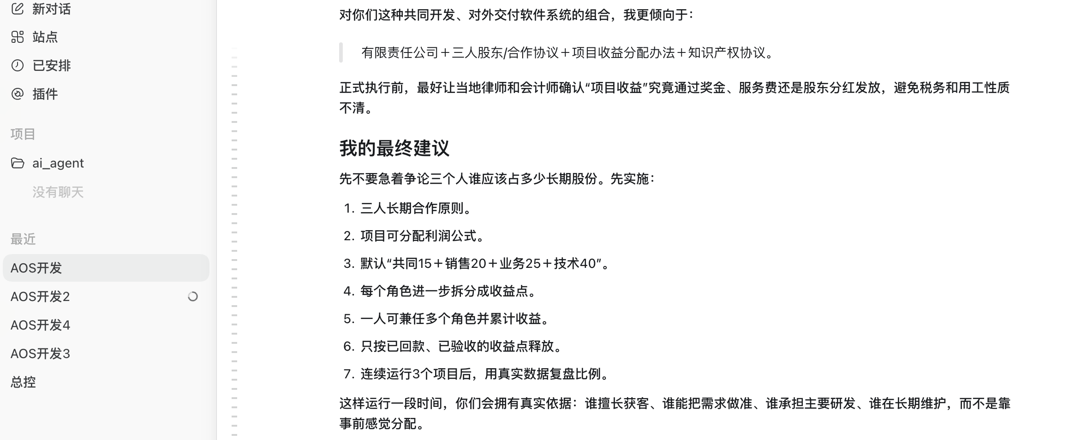
一级角色 | 二级事项 | 交付结果
销售 | 商机发现 | 有效客户和明确需求，不只是提供一个联系方式
销售 | 商机判断 | 预算、决策人、时间、购买意愿基本明确
销售 | 商务方案 | 报价、服务方式（订阅或项目制）方案
销售 | 演示与谈判 | 组织演示、处理异议、推进决策
销售 | 签约与回款 | 合同签订、首款和尾款到账
业务/FDE | 客户调研 | 业务流程、角色、数据和现有操作方式
业务/FDE | 现场实操 | 真正理解客户怎么工作
业务/FDE | 需求规格 | 需求文档、验收标准、范围边界
业务/FDE | 产品方案 | 页面、流程、智能体任务与协同方式
业务/FDE | 培训验收 | 培训、试运行、客户验收和问题收口
技术 | 架构方案 | 技术架构、数据、权限、安全和实施方案
技术 | POC与演示 | 面向客户的真实能力演示
技术 | 产品研发 | 前后端、智能体、模型、数据和工具研发
技术 | 交付实施 | 部署、配置、数据接入、联调和上线
技术 | 测试验收 | 测试、故障处理、性能和安全验收
技术 | 后期运维 | 监控、升级、故障处理和持续优化

